flow
เริ่มต้นการทำงาน
สร้างใบเสนอราคา
 |  |  | ลำความความสำคัญ
 |  |  | 1. เลขที่ใบเสนอราคา | เป็นตัวหลักในการโยงไปตามลำดับตาม ๆ
 |  |  | 2. เลขที่ WO/PO | เป็นตัวหลักในเรื่องการจ่ายค่าแรง เป็นการค้นหา เชื่อมโยง โยยึดราคายอดเงินรวมเป็นหลัก
 |  |  |  | เมื่อ key เลข wo/po ห้ามมีการแก้ไขรายการยอดต่าง ๆ
ตอบรับการทำงาน WO/PO
 |  |  | 3 เลขที่ใบสั่งซื้อให้ช่าง | เป็นตัวหลักของค่าแรง เมื่อ ออก ใบสั่งซื้อแล้ว ห้ามแก้ไขยอดต่าง ๆ แต่ให้มีข้อกำหนด งานลด งานเพิ่ม
 |  |  | 4. งานเสร็จแล้วทั้งหมด | ต้องมีการอัพโหลดรูปภาพ และ ใบส่งงาน จึงถือว่างานเสร็จเพื่อรอจ่ายช่าง
ใบสั่งซื้อให้ช่าง
 |  |  |  | เมื่อมีการทำ ใบแจ้งหนี้ และ ใบกำกับภาษี ให้โชวร์ในหน้านี้ พร้อมวันที่
 |  |  | 5.งานเสร็จรอจ่ายช่าง | คืองานเสร็จแล้วทั้งหมด มีการเลือกรายการที่จะจ่าย และ มีการหักยอดสำรองจ่าย
งานเสร็จแล้วทั้งหมด
 |  |  |  | แสดงยอดรวมทั้งหมดของช่างทั้งหมด แยกเป็น ยอดทั้งหมด , ยอดจ่ายประจำวันที่, ยอดค้างจ่าย, ยอดสำรองจ่าย
 |  |  | 6. สำรองจ่าย | การเบิกเงินล่วงหน้าของช่าง เป็นก้อนใหญ่ แล้วรอเคลียเมื่อจ่ายค่าแรง

งานเสร็จรอจ่ายช่าง
ใบแจ้งหนี้
 |  |  | 7.ใบแจ้งหนี้ | ค้นหา เลข WO เพื่อ link ข้อมูล และ key PO ตามรายการที่ได้รับจากลูกค้า
 |  |  | 8. ใบกำกับภาษี8 | ค้นหา เลขใบแจ้งหนี้ เพื่อ link key ข้อมูลใบแจ้งหนี้
 |  |  | 9. ใบสำคัญรับ | คือยอดรายการที่ออกใบกำกับภาษี ทุกแยก นำมาแยกเป็นกลุ่ม ๆ เพื่อนำส่ง สำนักงานบัญชี

ใบกำกับภาษี
 |  |  | 10.ใบสำคัญจ่าย | คือยอดจ่ายค่าแรง และค่าอื่น ๆ แยกตามหมวดหมู่ เพื่อนำส่ง สำนักงานบัญชี

ใบสำคัญรับ
ใบสำคัญจ่าย
 | การเดินทางเอกเอกสาร
 | 1 | สร้างเสนอใบเสนอราคา (ไม่จริง)
 | 2 | ตอบรับการทำงาน เมื่อได้รับการยืนยันเป็นเลข WO PO หรือวันที่เข้าทำงานก่อน (จริง ยึดเป็นหลัก)
 |  | ห้ามแก้ไขยอดค่างาน หรือ รายการต่าง ๆ แต่ให้เป็นการยกเลิก เพิ่มเติมรายการได้ หลังมีการตอบรับการทำงาน ให้รายการเดิมคงอยู่ไม่พิมพ์
 | 3 | ใบสั่งซื้อให้ช่าง การทำต้นทุนของงาน ยึดเป็นค่างานของช่าง
ข้อมูลลูกค้า
 |  | รายการต่าง ๆ นำมาจากใบเสนอราคาที่ได้ตอบรับการทำงาน แก้ไขรายการและยอดเงิน แก้เสร็จสิ้นห้ามแก้ไข แต่ให้ยกเลิก หรือ เพิ่มเติมได้ โดยรายการเดิมยังคงอยู่
 | 4 | งานเสร็จแล้วทั้งหมด คือการใส่รูปภาพงาน และ ใบรับงาน ถือว่างานเสร็จสมบูรณ์ และให้ใบเสนอราคาอยู่ในหมวดนี้เลย
ข้อมูลช่าง
 |  | ใบเสนอราคาที่ตอบรับการทำงาน แนบรูปภาพ และ ใบรับงาน
 | 5 | งานเสร็จรอจ่ายช่าง อ้างอิงจากใบสั่งซื้อให้ช่างเพื่อนำมาปิดงาน แต่งานใบสั่งซื้อให้ช่างจะต้องแสดงให้เห็นว่ามีการบันทึกรูปภาพและใบส่งงานแล้ว
ข้อมูลบริษัท

คำถาม
การดูข้อมูลปีอื่น ๆ ทำอย่างไร

ใบเสนอราคา
ขั้นตอนการการทำใบเสนอราคา
 |  |  |  |  |  |  |  |  |  |  | หน้าหลกรวม
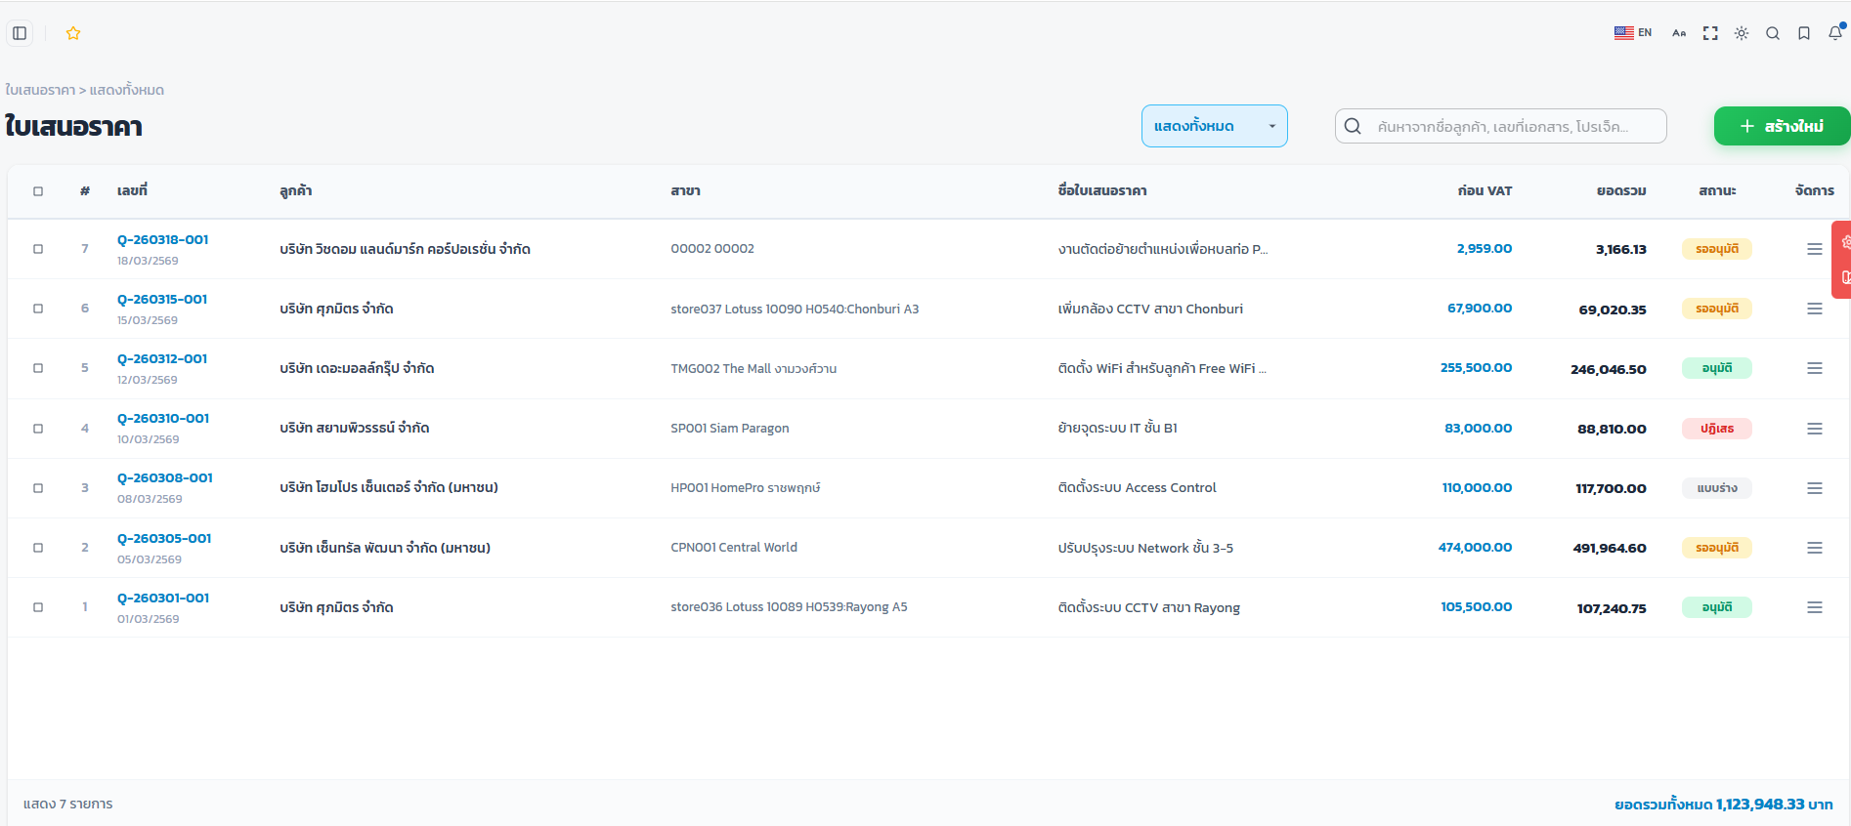
สร้างใบเสนอราคาใช้เลขที่ Npk-(ปีเดือนวัน)/001
เช่น Npk260319-0001

เลขที่
วันที่
ลูกค้า
สาขา
ชื่อโครงการ
ชื่อผู้ติต่อ
โทร
ยอดรวม
สถานะ
ส่วนลด
ใส่ข้อมูลลูกค้า ผู้ติดต่อ เบอร์โทร ชื่องาน
แสดงรายงานการเสนอราคา
จากใส่ข้อมูลแบบเดิม เปลี่ยนเป็นใส่ข้อมูลแบบนี้
ข้อมูลลูกค้า

ใส่ส่วนลดเป็นตัวเลข(สีแดง)
รายละเอียดของงาน ค่าแรง ค่าของ
ชื่อลูกค้า : |  | บริษัท วิชดอม แลนด์มาร์ก คอร์ปอเรชั่น จำกัด |  |  |  |  |  |  | เลขที่ : | Npk-260319-001
ที่อยู่ : |  | 1468 ถนนพัฒนาการ แขวงพัฒนาการ เขตสวนหลวง กรุงเทพฯ 10250 |  |  |  |  |  |  | วันที่ : | 19 มีนาคม 2569
รหัสสาขา /สาขา : |  | store036 | Lotuss 10089 H0539:Rayong A5 |  |  |  |  |  | ชื่อผู้ติดต่อ : | คุณสืบพงษ์
ยืนยันราคา : |  | 30 วันนับจากวันที่เสนอราคา |  |  |  |  |  |  | โทร : | 098-942-9891
ชื่อโครงการ/ชื่องาน :
แนบรูปภาพก่อนทำงาน
เพิ่ม Rev จากเลขที่ใบเสนอราคา
แก้ไขวันที่ในใบเสนอราคา
เลขที่ใบเสนอราคา |  |  | อัตโนมัติเมื่อสร้าง Npk คือชื่อบริษัท, 260319 คือ วันที่สร้างใบเสนอราคา, 001 คือ ลำดับรันอัตโนมัติต่อเนื่อง
วันที่ |  |  | ขึ้นวันที่ปัจจุบัน และสามารถแก้ไขได้ เมื่อมีการแก้ไขรายการ และส่วนลด
 |  |  | (ในกรณีมีส่วนลดให้บังคับเปลี่ยนวันที่ด้วย)
เงื่อนไขการชำระเงิน
ชื่อผู้ติดต่อ |  |  | key และ save ค้นหาอัตโนมัติ ( 1 บริษัท มีหลายคนที่ติดต่อ)
เบอร์โทร |  |  | ขึ้นตามชื่อที่เลือกอัตโนมัติ
ชื่อบริษัท |  |  | ตามเดิมที่กำหนดไว้
เงื่อนไขการรับประกันผลงาน
ไม่ต้องบังคับใส่ สาขา เนื่องจาก บางที่ไม่มีสาขา ขอเป็น ถ้ามีสาขาก็ใส่ ไม่ม่ไม่ต้องใส่
ที่อยู่ |  |  | เพิ่มช่องการใส่ที่อยู่ (ไม่บังคับใส่)
รหัสสาขา |  |  | ไม่บังคับใส่
สาขา |  |  | ไม่บังคับใส่ บางที่ไม่มีชื่อสาขา
หมายเหตุ
ยืนยันราคา |  |  | ให้คงไว้แบบนี้
ชื่อโครงการ/งาน |  |  | ตามเดิมที่กำหนดไว้ ตัวอักษรสีน้ำเงิน (เพื่อความชัดเจนในการมอง)

จากใส่ข้อมูลแบบเดิม เปลี่ยนเป็นใส่ข้อมูลแบบนี้

รายละเอียดสินค้า/บริการ

ltem | Description |  |  | Qty | Unit | Price Unit/Baht |  | Total Price/Baht |  | Amount Baht
 |  |  |  |  |  | Material | Labout | Material | Labout
1 | ชั้นที่ 1 (ฝั่งขวา)
 | 1.1 งานรื้อผนังเบาขนาดพื้นที่ 12.92 ตารางเมตรออก |  |  | 1 | งาน |  | 3,000 |  | 3,000 | 3,000
 | 1.2 งานเสริมความกว้างบันไดด้วยเหล็กฉาก50x50x5mm พร้อมย้ายราวกันตกยาวประมาณ 6 เมตร |  |  | 1 | งาน | 12,950 | 18,000 | 12,950 | 18,000 | 30,950
2 | ชั้นที่ 2 (ฝั่งขวา)

1 | ทำเป็นหมวดหัวข้อ และ แยกเป็นข้อย่อย
2
3

การทำส่วนลด
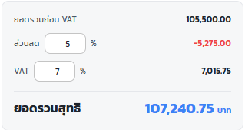
 |  |  |  | การใส่ราคาส่วนลด
 |  |  |  | 1. ตัดช่อง % ใส่ตัวเลขเลย
 |  |  |  | 2. บังคับให้เปลี่ยนวันที่
 |  |  |  | 3. ตรงเลขที่จะไม่สามารถเปลี่ยนได้
 |  |  |  | 4. เพิ่ม Rev ไว้ด้านหลังเลขที่ใบเสนอราคา
 |  |  |  | 5. เป็นสีแบบนี้

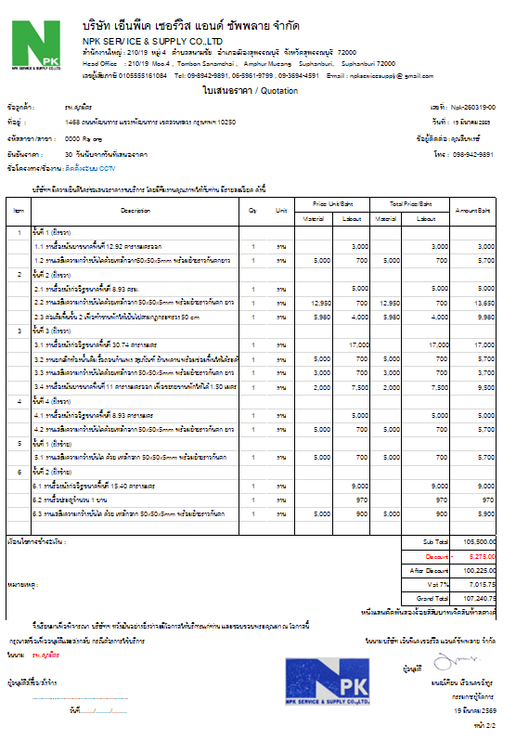

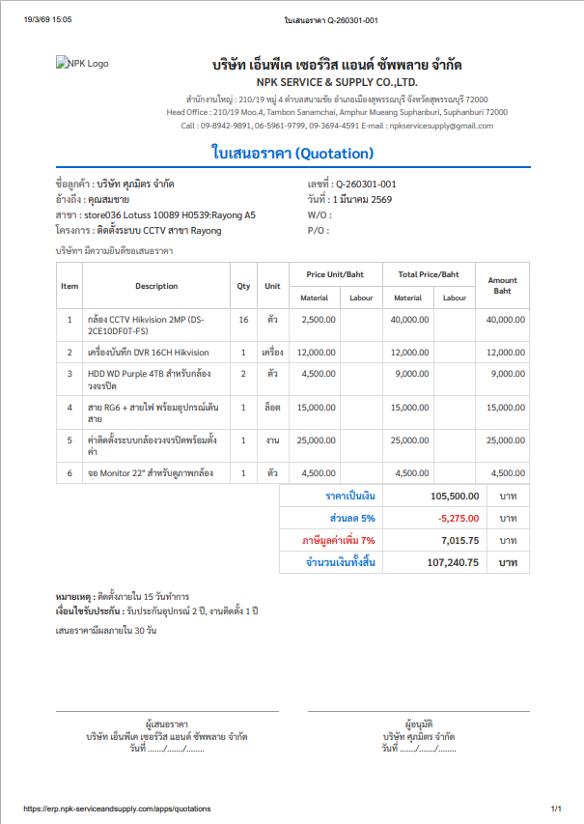
Rev

Rev


 |  |  |  |  |  |  |  |  |  |  |  |  |  | บริษัท เอ็นพีเค เซอร์วิส แอนด์ ซัพพลาย จำกัด
 |  |  |  |  |  |  |  |  |  |  |  |  |  | NPK SERVICE & SUPPLY CO.,LTD
 |  |  |  |  |  |  |  |  |  |  |  |  |  | สำนักงานใหญ่ : 210/19 หมู่ 4 ตำบลสนามชัย อำเภอเมืองสุพรรณบุรี จังหวัดสุพรรณบุรี 72000
หมายเหตุ & เงื่อนไข |  |  |  |  |  |  |  |  |  |  |  |  |  | Head Office : 210/19 Moo.4 , Tombon Sanamchai , Amphur Mueang Suphanburi, Suphanburi 72000
 |  |  |  |  |  |  |  |  |  |  |  |  |  | เลขผู้เสียภาษี 0105555161084 Tel: 09-8942-9891, 06-5961-9799 , 09-3694-4591 E-mail : npkservicesupply@ gmail.com
 |  |  |  |  |  |  |  |  |  |  | ใบเสนอราคา / Quotation
 |  |  |  |  |  |  |  |  |  |  | ชื่อลูกค้า : |  | รพ. ศุภมิตร |  |  |  |  |  |  | เลขที่ | Npk-260319-001 Rev
 |  |  |  |  |  |  |  |  |  |  | ที่อยู่ : |  | 1468 ถนนพัฒนาการ แขวงพัฒนาการ เขตสวนหลวง กรุงเทพฯ 10250 |  |  |  |  |  |  | วันที่ | 19 มีนาคม 2569
 |  |  |  |  | ใช้คำว่า เงื่อนไข อย่างเดียว |  |  |  |  |  | รหัสสาขา /สาขา : |  | 00000 | Rayong |  |  |  |  |  | ชื่อผู้ติดต่อ : | คุณสืบพงศ์
 |  |  |  |  |  |  |  |  |  |  | ยืนยันราคา : |  | 30 วันนับจากวันที่เสนอราคา |  |  |  |  |  |  | เบอร์โทร : | 098-984-9891
 |  |  |  |  |  |  |  |  |  |  | ชื่อโครงการ : |  | ติดตั้งระบบ CCTV
 |  |  |  |  |  |  |  |  |  |  |  |  | บริษัทฯ มีความยินดีใคร่ขอเสนอราคางานบริการ โดยมีทีมงานคุณภาพให้กับท่าน มีรายละเอียด ดังนี้
 |  |  |  |  |  |  | สั่งพิมพ์จากหน้านี้ได้
 |  |  |  |  |  |  |  |  |  |  | ltem | Description |  |  | Qty | Unit | Price Unit/Baht |  | Total Price/Baht |  | Amount Baht
 |  |  |  |  |  |  |  |  |  |  |  |  |  |  |  |  | Material | Labout | Material | Labout
 |  |  |  |  |  |  |  |  |  |  | 1 | ชั้นที่ 1 (ฝั่งขวา)
 |  |  |  |  |  |  |  |  |  |  |  | 1.1 งานรื้อผนังเบาขนาดพื้นที่ 12.92 ตารางเมตรออก |  |  | 1 | งาน |  | 3,000 |  | 3,000 | 3,000
 |  |  |  |  |  |  |  |  |  |  |  | 1.2 งานเสริมความกว้างบันไดด้วยเหล็กฉาก50x50x5mm พร้อมย้ายราวกันตกยาวประมาณ 6 เมตร |  |  | 1 | งาน | 5,000 | 700 | 5,000 | 700 | 5,700
 |  |  |  |  |  |  |  |  |  |  | 2 | ชั้นที่ 2 (ฝั่งขวา)
แบบเดิม
ขอแบบนี้
 |  |  |  |  |  |  |  |  |  |  |  | 2.1 งานรื้อผนังก่ออิฐขนาดพื้นที่ 8.93 ตรม. |  |  | 1 | งาน |  | 5,000 |  | 5,000 | 5,000
 |  |  |  |  |  |  |  |  |  |  |  | 2.2 งานเสริมความกว้างบันไดด้วยเหล็กฉาก 50x50x5mm พร้อมย้ายราวกันตก ยาวประมาณ 6 เมตร |  |  | 1 | งาน | 12,950 | 700 | 12,950 | 700 | 13,650
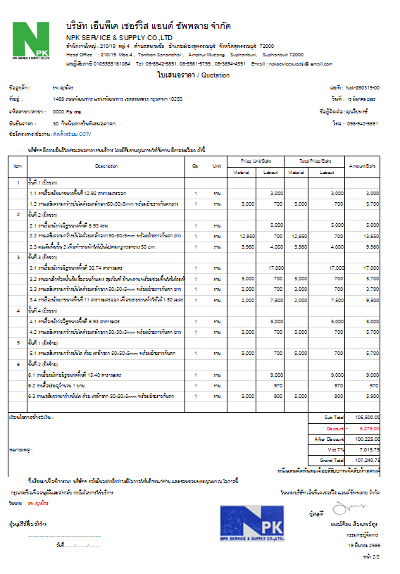
 |  |  |  |  |  |  |  |  |  |  |  | 2.3 ต่อเติมพื้นชั้น 2 เพื่อทำชานพักให้เป็นไปตามกฎกระทรวง 50 cm |  |  | 1 | งาน | 5,980 | 4,000 | 5,980 | 4,000 | 9,980
 |  |  |  |  |  |  |  |  |  |  | 3 | ชั้นที่ 3 (ฝั่งขวา)
 |  |  |  |  |  |  |  |  |  |  |  | 3.1 งานรื้อผนังก่ออิฐขนาดพื้นที่ 30.74 ตารางเมตร |  |  | 1 | งาน |  | 17,000 |  | 17,000 | 17,000
 |  |  |  |  |  |  |  |  |  |  |  | 3.2 งานยกเลิกห้องน้ำเดิม รื้อถอนกำแพง สุขภัณฑ์ ฝ้าเพดาน พร้อมซ่อมพื้นให้ได้ระดับ |  |  | 1 | งาน | 5,000 | 700 | 5,000 | 700 | 5,700
 |  |  |  |  |  |  |  |  |  |  |  | 3.3 งานเสริมความกว้างบันไดด้วยเหล็กฉาก 50x50x5mm พร้อมย้ายราวกันตก ยาวประมาณ 6 เมตร |  |  | 1 | งาน | 3,000 | 700 | 3,000 | 700 | 3,700
 |  |  |  |  |  |  |  |  |  |  |  | 3.4 งานรื้อผนังเบาขนาดพื้นที่ 11 ตารางเมตรออก เพื่อขยายชานพักให้ได้ 1.50 เมตร พร้อมปิดผนังเบากลับใหม่ขนาดพื้นที่ 11 ตารางเมตร |  |  | 1 | งาน | 2,000 | 7,500 | 2,000 | 7,500 | 9,500
 |  |  |  |  |  |  |  |  |  |  | 4 | ชั้นที่ 4 (ฝั่งขวา)
 |  |  |  |  |  |  |  |  |  |  |  | 4.1 งานรื้อผนังก่ออิฐขนาดพื้นที่ 8.93 ตารางเมตร |  |  | 1 | งาน |  | 5,000 |  | 5,000 | 5,000
 |  |  |  |  |  |  |  |  |  |  |  | 4.2 งานเสริมความกว้างบันไดด้วยเหล็กฉาก 50x50x5mm พร้อมย้ายราวกันตก ยาวประมาณ 6 เมตร |  |  | 1 | งาน | 5,000 | 700 | 5,000 | 700 | 5,700
 |  |  |  |  |  |  |  |  |  |  | 5 | ชั้นที่ 1 (ฝั่งซ้าย)
 |  |  |  |  |  |  |  |  |  |  |  | 5.1 งานเสริมความกว้างบันได ด้วย เหล็กฉาก 50x50x5mm พร้อมย้ายราวกันตก ยาวประมาณ 6 เมตร |  |  | 1 | งาน | 5,000 | 700 | 5,000 | 700 | 5,700
 |  |  |  |  |  |  |  |  |  |  | 6 | ชั้นที่ 2 (ฝั่งซ้าย)
 |  |  |  |  |  |  |  |  |  |  |  | 6.1 งานรื้อผนังก่ออิฐขนาดพื้นที่ 15.40 ตารางเมตร |  |  | 1 | งาน |  | 9,000 |  | 9,000 | 9,000
 |  |  |  |  |  |  |  |  |  |  |  | 6.2 งานรื้อประตูจำนวน 1 บาน |  |  | 1 | งาน |  | 970 |  | 970 | 970
 |  |  |  |  |  |  |  |  |  |  |  | 6.3 งานเสริมความกว้างบันได ด้วย เหล็กฉาก 50x50x5mm พร้อมย้ายราวกันตก ยาวประมาณ 6 เมตร |  |  | 1 | งาน | 5,000 | 900 | 5,000 | 900 | 5,900

 |  |  |  |  |  |  |  |  |  |  | เงื่อนไขการชำระเงิน : |  |  |  |  |  |  |  |  | Sub Total | 105,500.00
 |  |  |  |  |  |  |  |  |  |  |  |  |  |  |  |  |  |  |  | Discount | -5,275.00
 |  |  |  |  |  |  |  |  |  |  | เงื่อนไขการรับประกัน |  |  |  |  |  |  |  |  | After Discount | 100,225.00
 |  |  |  |  |  |  |  |  |  |  | หมายเหตุ : |  |  |  |  |  |  |  |  | Vat 7% | 7,015.75
 |  |  |  |  |  |  |  |  |  |  |  |  |  |  |  |  |  |  |  | Grand Total | 107,240.75
 |  |  |  |  |  |  |  |  |  |  |  |  |  |  |  |  |  |  |  |  | หนึ่งแสนเจ็ดพันสองร้อยสี่สิบบาทเจ็ดสิบห้าสตางค์
 |  |  |  |  |  |  |  |  |  |  |  | จึงเรียนมาเพื่อพิจารณา บริษัทฯ หวังเป็นอย่างยิ่งว่าจะมีโอกาสให้บริการแก่ท่าน และขอบขอบพระคุณมา ณ โอกาสนี้
 |  |  |  |  |  |  |  |  |  |  | กรุณาลงชื่อเพื่ออนุมัติและส่งกลับ กรณีต้องการใช้บริการ |  |  |  |  |  |  |  |  |  | ในนาม บริษัท เอ็นพีเค เซอร์วิส แอนด์ ซัพพลาย จำกัด
 |  |  |  |  | 1. รูปแบบใบเสนอราคาส่งให้ลูกค้า ตัดช่อง WO PO ออก |  |  |  |  |  | ในนาม | รพ. ศุภมิตร
เอาข้อความหัว - ท้าย กระดาษออกด้วยนะ |  |  |  |  | 2. ชื่อโครงการขอตัวใหญ่จากหัวข้ออื่น และเป็นสีเขียว |  |  |  |  |  |  |  |  |  |  |  |  |  |  | ผู้อนุมัติ
 |  |  |  |  | 3. ขอความต่าง ๆ รูปแบบตาราง ขอเป็นแบบนี้ |  |  |  |  |  | ผู้อนุมัติสั่งซื้อ/สั่งจ้าง |  |  |  |  |  |  |  |  |  | มนฒ์เทียน เรืองเดชอังกูร
 |  |  |  |  |  |  |  |  |  |  |  | ...........…............................................ |  |  |  |  |  |  |  |  | กรรมการผู้จัดการ
 |  |  |  |  |  |  |  |  |  |  |  | วันที่......../......../........ |  |  |  |  |  |  |  |  | 19 มีนาคม 2569
 |  |  |  |  |  |  |  |  |  |  |  |  |  |  |  |  |  |  |  |  | หน้า 1/2

ตอบรับทำงาน
ขั้นตอนการตอบรับทำงาน wo/po

ช่องใส่เลข wo
วันที่
ช่องใส่เลข po
วันที่

ช่องใส่เลข wo
วันที่
ช่องใส่เลข po
วันที่
เลือกทีมช่าง
ค้นหาเพื่ออ้างอิง
กำหนดสถานะ
บังคับให้ระบุ
ให้ไปรอในหมวดการออกใบสั่งซื้อให้ช่าง
ค้นหา เลขใบเสนอราคาได้อัตโนมัติ
ค้นหาเพื่ออ้างอิง

กำหนดสถานะ
แสดงยอดค่างานก่อน vat ขึ้นอัตโนมัติตามใบเสนอราคา

แสดงยอดค่างานก่อน vat

จบขั้นตอน

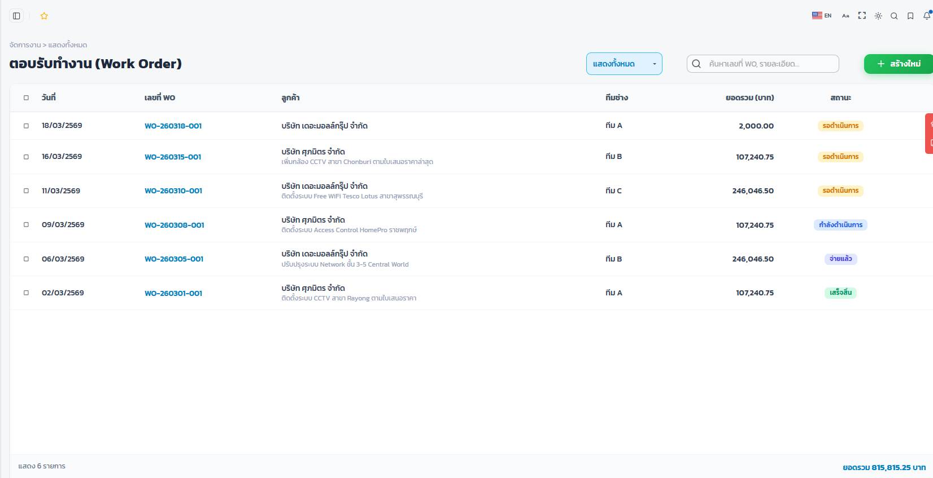
แสดงรายงานประจำปี แยกเป็นเดือน
ทีมช่าง
เลขที่ใบเสนอราคา
วันที่
ลูกค้า
สาขา
ชื่อโครงการ
เลข wo
วันที่
เลข po
วันที่
ทีมช่าง
วันเริ่ม
วันสิ้นสุด
เริ่มประกัน
วันสิ้นสุด
ยอดรวม
สถานะ
ตัวเลข PO และวันที่ขึ้นอัตโนมัติ เมื่อ key ตอนออกใบแจ้งหนี้
 |  |  |  |  |  |  |  |  |  |  |  | หน้าหลักเห็นแบบนี้
ในเรื่องการเลือกทีมช่าง, วันเริ่มงาน สิ้นสุดงาน , วันเริ่มประกัน สิ้นสุดประกัน 1. ถ้าเลือกแล้ว สามารถไปรอในหมวดออกใบสั่งซื้อให้ช่างเลย หรือ 2. เมื่อเลือกทำใบสั่งซื้อให้ช่าง แล้ว ขึ้นอัตโนมัติ ทันทีเอง

ขอยอดรวมก่อน Vat

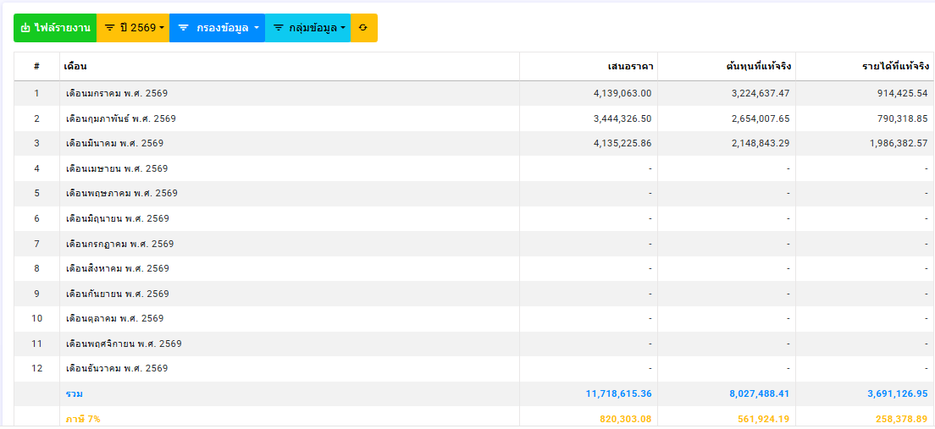
เลือกทีมช่าง
 |  |  | บริษัท เอ็นพีเค เซอร์วิส แอนด์ ซัพพลาย จำกัด |  |  |  |  |  |  |  | รูปแบบรายงาน
 |  |  | NPK SERVICE & SUPPLY CO.,LTD
 |  |  | สำนักงานใหญ่ : 210/19 หมู่ 4 ตำบลสนามชัย อำเภอเมืองสุพรรณบุรี จังหวัดสุพรรณบุรี 72000 |  |  |  |  |  |  |  |  | ใน ระบบจัดการ
 |  |  | Head Office : 210/19 Moo.4 , Tombon Sanamchai , Amphur Mueang Suphanburi, Suphanburi 72000 |  |  |  |  |  |  |  |  | เห็นรายปี
 |  |  | เลขผู้เสียภาษี 0105555161084 Tel: 09-8942-9891, 06-5961-9799 , 09-3694-4591 E-mail : npkservicesupply@ gmail.com |  |  |  |  |  |  |  |  | กดไปเป็นรายเดือน
ใบเสนอราคา / Quotation |  |  |  |  |  |  |  |  |  |  |  | สามารถสั่งพิ มพ์ได้ทั้ง 2 แบบ
ชื่อลูกค้า : |  | รพ. ศุภมิตร |  |  |  |  |  |  | เลขที่ | Npk-260319-001
ที่อยู่ : |  | 1468 ถนนพัฒนาการ แขวงพัฒนาการ เขตสวนหลวง กรุงเทพฯ 10250 |  |  |  |  |  |  | วันที่ | 19 มีนาคม 2569
แบบฟอร์มนี้ ใช้เมื่อได้รับ WO, PO
แล้วเท่านั้น (WO, PO จะเพิ่มเติมจากใบเสนอราคา
รหัสสาขา /สาขา : |  | 00000 | Rayong |  |  |  |  |  | ชื่อผู้ติดต่อ : | คุณสืบพงศ์
ยืนยันราคา : |  | 30 วันนับจากวันที่เสนอราคา |  |  |  |  |  |  | เบอร์โทร : | 098-984-9891
ชื่อโครงการ : |  | ติดตั้งระบบ CCTV |  |  |  |  |  |  | WO
 |  |  | บริษัทฯ มีความยินดีใคร่ขอเสนอราคางานบริการ โดยมีทีมงานคุณภาพให้กับท่าน มีรายละเอียด ดังนี้ |  |  |  |  |  | PO

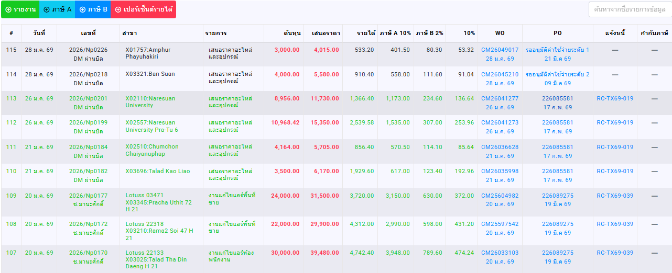
ltem | Description |  |  | Qty | Unit | Price Unit/Baht |  | Total Price/Baht |  | Amount Baht
 |  |  |  |  |  | Material | Labout | Material | Labout
1 | ชั้นที่ 1 (ฝั่งขวา)
 | 1.1 งานรื้อผนังเบาขนาดพื้นที่ 12.92 ตารางเมตรออก |  |  | 1 | งาน |  | 3,000 |  | 3,000 | 3,000
 | 1.2 งานเสริมความกว้างบันไดด้วยเหล็กฉาก50x50x5mm พร้อมย้ายราวกันตกยาวประมาณ 6 เมตร |  |  | 1 | งาน | 5,000 | 700 | 5,000 | 700 | 5,700
2 | ชั้นที่ 2 (ฝั่งขวา)
 | 2.1 งานรื้อผนังก่ออิฐขนาดพื้นที่ 8.93 ตรม. |  |  | 1 | งาน |  | 5,000 |  | 5,000 | 5,000
 | 2.2 งานเสริมความกว้างบันไดด้วยเหล็กฉาก 50x50x5mm พร้อมย้ายราวกันตก ยาวประมาณ 6 เมตร |  |  | 1 | งาน | 12,950 | 700 | 12,950 | 700 | 13,650
 | 2.3 ต่อเติมพื้นชั้น 2 เพื่อทำชานพักให้เป็นไปตามกฎกระทรวง 50 cm |  |  | 1 | งาน | 5,980 | 4,000 | 5,980 | 4,000 | 9,980
3 | ชั้นที่ 3 (ฝั่งขวา)
 | 3.1 งานรื้อผนังก่ออิฐขนาดพื้นที่ 30.74 ตารางเมตร |  |  | 1 | งาน |  | 17,000 |  | 17,000 | 17,000
 | 3.2 งานยกเลิกห้องน้ำเดิม รื้อถอนกำแพง สุขภัณฑ์ ฝ้าเพดาน พร้อมซ่อมพื้นให้ได้ระดับ |  |  | 1 | งาน | 5,000 | 700 | 5,000 | 700 | 5,700
 | 3.3 งานเสริมความกว้างบันไดด้วยเหล็กฉาก 50x50x5mm พร้อมย้ายราวกันตก ยาวประมาณ 6 เมตร |  |  | 1 | งาน | 3,000 | 700 | 3,000 | 700 | 3,700
 | 3.4 งานรื้อผนังเบาขนาดพื้นที่ 11 ตารางเมตรออก เพื่อขยายชานพักให้ได้ 1.50 เมตร พร้อมปิดผนังเบากลับใหม่ขนาดพื้นที่ 11 ตารางเมตร |  |  | 1 | งาน | 2,000 | 7,500 | 2,000 | 7,500 | 9,500
4 | ชั้นที่ 4 (ฝั่งขวา)
 | 4.1 งานรื้อผนังก่ออิฐขนาดพื้นที่ 8.93 ตารางเมตร |  |  | 1 | งาน |  | 5,000 |  | 5,000 | 5,000
 | 4.2 งานเสริมความกว้างบันไดด้วยเหล็กฉาก 50x50x5mm พร้อมย้ายราวกันตก ยาวประมาณ 6 เมตร |  |  | 1 | งาน | 5,000 | 700 | 5,000 | 700 | 5,700
5 | ชั้นที่ 1 (ฝั่งซ้าย)
 | 5.1 งานเสริมความกว้างบันได ด้วย เหล็กฉาก 50x50x5mm พร้อมย้ายราวกันตก ยาวประมาณ 6 เมตร |  |  | 1 | งาน | 5,000 | 700 | 5,000 | 700 | 5,700
6 | ชั้นที่ 2 (ฝั่งซ้าย)
 | 6.1 งานรื้อผนังก่ออิฐขนาดพื้นที่ 15.40 ตารางเมตร |  |  | 1 | งาน |  | 9,000 |  | 9,000 | 9,000
 | 6.2 งานรื้อประตูจำนวน 1 บาน |  |  | 1 | งาน |  | 970 |  | 970 | 970
 | 6.3 งานเสริมความกว้างบันได ด้วย เหล็กฉาก 50x50x5mm พร้อมย้ายราวกันตก ยาวประมาณ 6 เมตร |  |  | 1 | งาน | 5,000 | 900 | 5,000 | 900 | 5,900

เงื่อนไขการชำระเงิน : |  |  |  |  |  |  |  |  | Sub Total | 105,500.00
 |  |  |  |  |  |  |  |  | Discount | 5,275.00
เงื่อนไขการรับประกัน |  |  |  |  |  |  |  |  | After Discount | 100,225.00
หมายเหตุ : |  |  |  |  |  |  |  |  | Vat 7% | 7,015.75
 |  |  |  |  |  |  |  |  | Grand Total | 107,240.75
 |  |  |  |  |  |  |  |  |  | หนึ่งแสนเจ็ดพันสองร้อยสี่สิบบาทเจ็ดสิบห้าสตางค์
 | จึงเรียนมาเพื่อพิจารณา บริษัทฯ หวังเป็นอย่างยิ่งว่าจะมีโอกาสให้บริการแก่ท่าน และขอบขอบพระคุณมา ณ โอกาสนี้
กรุณาลงชื่อเพื่ออนุมัติและส่งกลับ กรณีต้องการใช้บริการ |  |  |  |  |  |  |  |  |  | ในนาม บริษัท เอ็นพีเค เซอร์วิส แอนด์ ซัพพลาย จำกัด
ในนาม | รพ. ศุภมิตร
 |  |  |  |  |  |  |  |  | ผู้อนุมัติ
ผู้อนุมัติสั่งซื้อ/สั่งจ้าง |  |  |  |  |  |  |  |  |  | มนฒ์เทียน เรืองเดชอังกูร
 | ...........…............................................ |  |  |  |  |  |  |  |  | กรรมการผู้จัดการ
 | วันที่......../......../........ |  |  |  |  |  |  |  |  | 19 มีนาคม 2569
 |  |  |  |  |  |  |  |  |  | หน้า 1/2

ใบสั่งซื้อให้ช่าง
ใบสั่งซื้อให้ช่าง
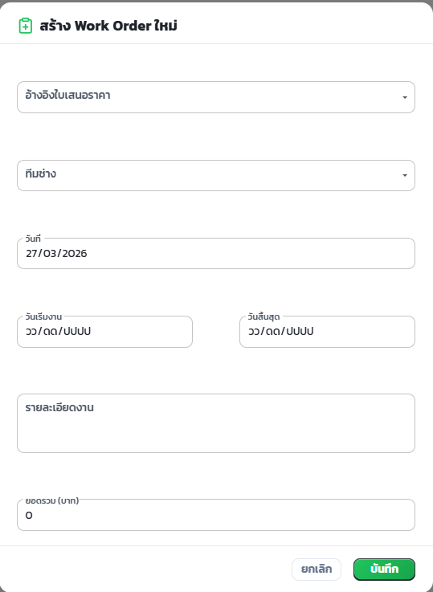
สร้าง ใบสั่งซื้อให้ช่าง ใหม่
ใช้แบบนี้PO260319/Npk-001
ขึ้นรันอัตโนมัติพรอ้มวันที่ปัจุบันที่สร้าง

key ค้นหาได้ จาก ใบเสนอราคา, wo, po
สร้างใบสั่งซื้อให้ช่าง ใช้เลขที่ PO(ปีเดือนวัน)/Npk-001 เช่น P0260319/Npk-001

ค้นหาเลข WO หรือ po หรือ เลขใบเสนอราคา
แสดงข้อมูลทั้งหมดในใบเสนอราคา
เลือกัวหน้าทีม
ที่อยู่
เริ่มประกัน
สิ้นสุดประกัน

เลือกทีมช่าง

อัพโหลดใบเสนอราคาช่าง

ใส่ราคาค่างานช่างรวมยอด โดยไม่ลบรายละเอียดงานออกลบแต่ตัวเลข
อัพโหลด ใบเสนอราคาช่าง

ยอดค่างานรวม แก้ไขไม่ได้ มีงานเม + มีลานลด - อัตโนมัติ

รายละเอียดงานเพิ่ม
1 2 3
จำนวนเงินที่เพิ่ม
รายละเอียดงานลด
1 2 3
จำนวนเงินที่ลด
 |  |  | บริษัท เอ็นพีเค เซอร์วิส แอนด์ ซัพพลาย จำกัด
 |  |  | NPK SERVICE & SUPPLY CO.,LTD
 |  |  | สำนักงานใหญ่ : 210/19 หมู่ 4 ตำบลสนามชัย อำเภอเมืองสุพรรณบุรี จังหวัดสุพรรณบุรี 72000
 |  |  | Head Office : 210/19 Moo.4 , Tombon Sanamchai , Amphur Mueang Suphanburi, Suphanburi 72000
 |  |  | เลขผู้เสียภาษี 0105555161084 Tel: 09-8942-9891, 06-5961-9799 , 09-3694-4591 E-mail : npkservicesupply@ gmail.com
ใบสั่งซื้อ / Purchase order
 |  |  |  |  |  |  |  |  | เลขที่ | PO260319/Npk-001
 |  |  |  |  |  |  | วันที่ | 19 มีนาคม 2569
ชื่อลูกค้า : |  | ขวัญชัย |  |  |  |  | ผู้สั่งซื้อ : | บริษัท เอ็นพีเค เซอร์วิส แอนด์ ซัพพลาย จำกัด
ที่อยู่ : |  | 1468 ถนนพัฒนาการ แขวงพัฒนาการ เขตสวนหลวง กรุงเทพฯ 10250 |  |  |  |  | ที่อยู่ : | 210/10 หมู่ 4 ตำบลสนามชัย อำเภอเมือง จังหวัดสุพรรณบุรี 72000
รหัสสาขา /สาขา : |  | 00000 | Rayong |  |  |  | เบอร์โทร : | 098-984-9891
ชื่อโครงการ : |  | ติดตั้งระบบ CCTV |  |  |  |  | W/O
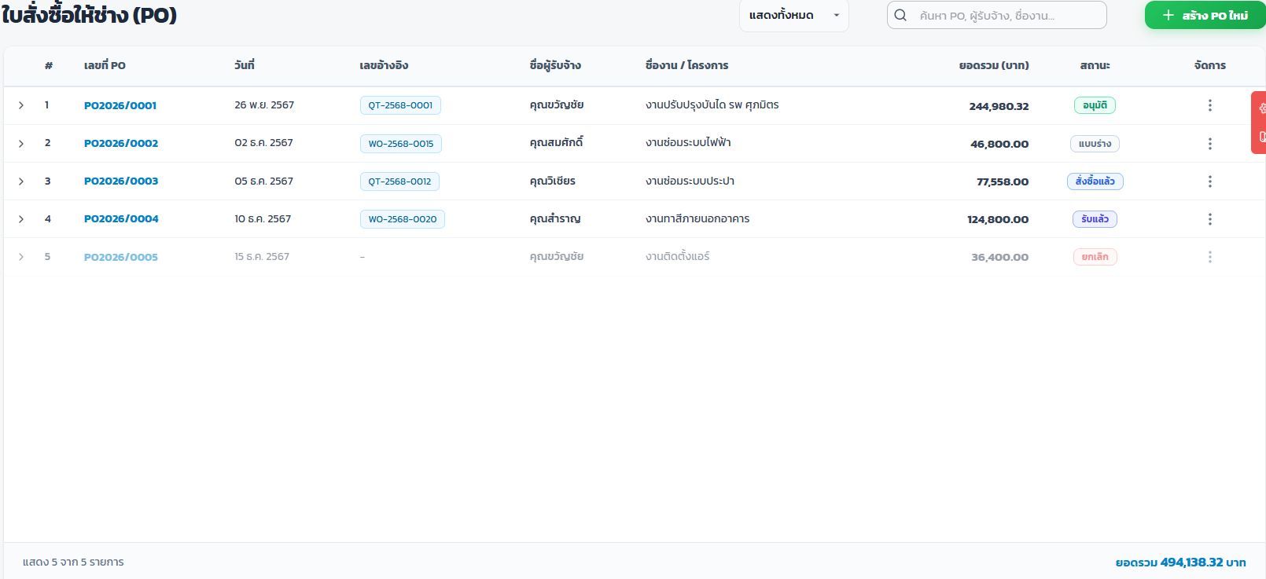
รายงาน
ทีมช่าง
วันประกันผลงาน : |  | เริ่ม | สิ้นสุด |  |  |  | P/O
เลขที่ใบสั่งซื้อ
วันที่
ทีมช่าง
ลูกค้า
สาขา
ชื่อโครงการ
เลข wo
วันที่
ลข po
วันที่
วันเริ่ม
วันสิ้นสุด
เริ่มประกัน
วันสิ้นสุด
ยอดรวม
สถานะ
 |  |  |  |  |  |  | เริ่มงาน
ตัวเลข PO และวันที่ขึ้นอัตโนมัติ เมื่อ key ตอนออกใบแจ้งหนี้
ltem | Description |  |  | Qty | Unit | Price Unit/Baht |  | Total Price/Baht |  | Amount Baht
 |  |  |  |  |  | Material | Labout | Material | Labout
1 | ชั้นที่ 1 (ฝั่งขวา)
 | 1.1 งานรื้อผนังเบาขนาดพื้นที่ 12.92 ตารางเมตรออก |  |  | 1 | งาน |  | 1,000 |  | 1,000 | 1,000
 | 1.2 งานเสริมความกว้างบันไดด้วยเหล็กฉาก50x50x5mm พร้อมย้ายราวกันตกยาวประมาณ 6 เมตร |  |  | 1 | งาน | 1,500 | 200 | 1,500 | 200 | 1,700
2 | ชั้นที่ 2 (ฝั่งขวา)
 | 2.1 งานรื้อผนังก่ออิฐขนาดพื้นที่ 8.93 ตรม. |  |  | 1 | งาน |  | 4,000 |  | 4,000 | 4,000
 | 2.2 งานเสริมความกว้างบันไดด้วยเหล็กฉาก 50x50x5mm พร้อมย้ายราวกันตก ยาวประมาณ 6 เมตร |  |  | 1 | งาน | 5,000 | 700 | 5,000 | 700 | 5,700
 | 2.3 ต่อเติมพื้นชั้น 2 เพื่อทำชานพักให้เป็นไปตามกฎกระทรวง 50 cm |  |  | 1 | งาน | 3,000 | 4,000 | 3,000 | 4,000 | 7,000
3 | ชั้นที่ 3 (ฝั่งขวา)
 | 3.1 งานรื้อผนังก่ออิฐขนาดพื้นที่ 30.74 ตารางเมตร |  |  | 1 | งาน |  | 3,000 |  | 3,000 | 3,000
 | 3.2 งานยกเลิกห้องน้ำเดิม รื้อถอนกำแพง สุขภัณฑ์ ฝ้าเพดาน พร้อมซ่อมพื้นให้ได้ระดับ |  |  | 1 | งาน | 2,500 | 700 | 2,500 | 700 | 3,200
 | 3.3 งานเสริมความกว้างบันไดด้วยเหล็กฉาก 50x50x5mm พร้อมย้ายราวกันตก ยาวประมาณ 6 เมตร |  |  | 1 | งาน | 1,500 | 700 | 1,500 | 700 | 2,200
 | 3.4 งานรื้อผนังเบาขนาดพื้นที่ 11 ตารางเมตรออก เพื่อขยายชานพักให้ได้ 1.50 เมตร พร้อมปิดผนังเบากลับใหม่ขนาดพื้นที่ 11 ตารางเมตร |  |  | 1 | งาน | 1,500 | 7,500 | 1,500 | 7,500 | 9,000
4 | ชั้นที่ 4 (ฝั่งขวา)
 | 4.1 งานรื้อผนังก่ออิฐขนาดพื้นที่ 8.93 ตารางเมตร |  |  | 1 | งาน |  | 7,000 |  | 7,000 | 7,000
 | 4.2 งานเสริมความกว้างบันไดด้วยเหล็กฉาก 50x50x5mm พร้อมย้ายราวกันตก ยาวประมาณ 6 เมตร |  |  | 1 | งาน | 2,500 | 700 | 2,500 | 700 | 3,200
5 | ชั้นที่ 1 (ฝั่งซ้าย)
 | 5.1 งานเสริมความกว้างบันได ด้วย เหล็กฉาก 50x50x5mm พร้อมย้ายราวกันตก ยาวประมาณ 6 เมตร |  |  | 1 | งาน | 2,000 | 6,500 | 2,000 | 6,500 | 8,500
6 | ชั้นที่ 2 (ฝั่งซ้าย)
 | 6.1 งานรื้อผนังก่ออิฐขนาดพื้นที่ 15.40 ตารางเมตร |  |  | 1 | งาน |  | 5,000 |  | 5,000 | 5,000
 | 6.2 งานรื้อประตูจำนวน 1 บาน |  |  | 1 | งาน |  | 970 |  | 970 | 970
 | 6.3 งานเสริมความกว้างบันได ด้วย เหล็กฉาก 50x50x5mm พร้อมย้ายราวกันตก ยาวประมาณ 6 เมตร |  |  | 1 | งาน | 2,000 | 900 | 2,000 | 900 | 2,900

เงื่อนไขการชำระเงิน : |  |  |  |  |  |  |  |  | Sub Total | 64,370.00
1. ผู้รับจ้างทำงานตาม Poตามเลขที่อ้างอิง เสร็จให้ถ่ายสำเนา ใบรับงาน และส่งรูปภาพก่อน-หลังทำงาน มาทาง Line ของบริษัท และส่งตัวจริงตามมาที่อยู่ของบริษัท |  |  |  |  |  |  |  |  | Discount | 5,275.00
2. การจ่ายเงินบริษัทจะจ่ายให้ภายใน 15 วันหลังจากงานเสร็จสมบูรณ์และเอกสารครบตามที่กำหนด |  |  |  |  |  |  |  |  | After Discount | 59,095.00
3. ผู้รับจ้างต้องรับประกันผลงานตามระเวลาที่กำหนด ตามราคานี้เท่านั้น |  |  |  |  |  |  |  |  | Vat 7% | 4,136.65
หมายเหตุ |  |  |  |  |  |  |  |  | Grand Total | 63,231.65
 |  |  |  |  |  |  |  |  |  | หกหมื่นสามพันสองร้อยสามสิบเอ็ดบาทหกสิบห้าสตางค์
 |  |  |  |  |  |  |  |  |  | ในนาม บริษัท เอ็นพีเค เซอร์วิส แอนด์ ซัพพลาย จำกัด
ในนาม | #REF!
 |  |  |  |  |  |  |  |  | ผู้อนุมัติ
ผู้อนุมัติรับซื้อ/รับจ้าง |  |  |  |  |  |  |  |  |  | มนฒ์เทียน เรืองเดชอังกูร
 | ...........…............................................ |  |  |  |  |  |  |  |  | กรรมการผู้จัดการ
 | วันที่......../......../........ |  |  |  |  |  |  |  |  | วันที่......../......../........
 |  |  |  |  |  |  |  |  |  | หน้า 2/2

งานเสร็จแล้วทั้งหมด
ขั้นตอนงานเสร็จแล้วทั้งหมด
สร้าง งานเสร็จแล้วทั้งหมด ใหม่
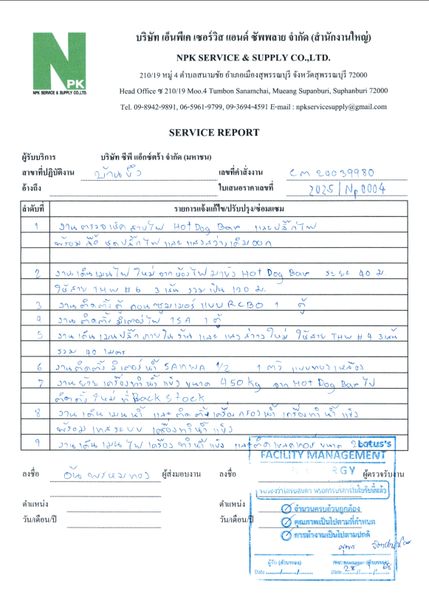
ค้นหา เลขใบเสนอราคา, wo, po
อัพโหลด รูปภาพ
key ค้นหาได้ จาก ใบเสนอราคา, wo, po
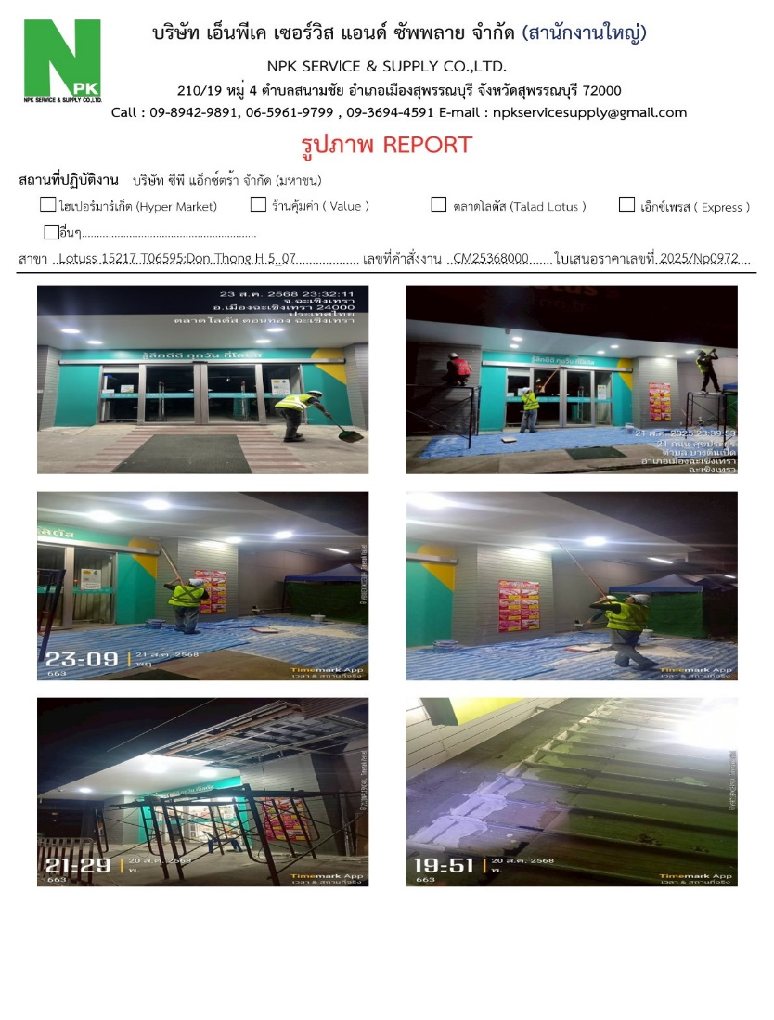
เมื่อข้อมูลรูปภาพและใบรับงานครบ
ตามที่กำหนด
ให้ส่งข้อมูลไปในหมวด งานเสร็จรอจ่ายค่าแรง
อัพโหลดรูป
อัพโหลด ใบรับงาน
ตัดออก
อัพโหลดใบรับงาน
เลือกสถานะ

เลือกสถานะ
แบบฟอร์มรูปภาพ กำหนดตามนี้
เพิ่มหน้าอัตโนมัติ

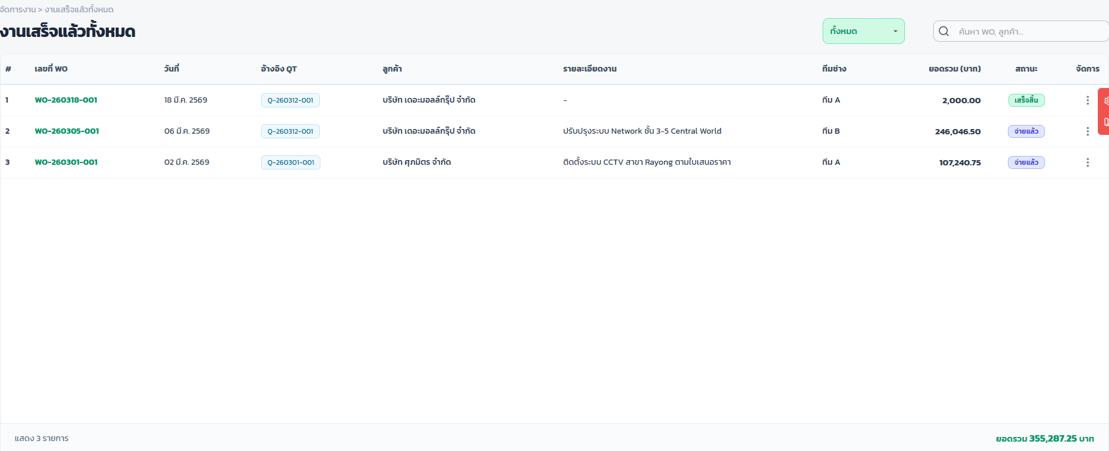
รายงาน
เลขใบเสนอราคา
วันที่
ลูกค้า
สาขา
ชื่อโครงการ
เลข wo
วันที่
เลข po
วันที่
รูปภาพ
ใบรับงาน
เลขใบแจ้งหนี้
วันที่
ยอดรวม
เลขใบกำกับภาษี
วันที่
สถานะ
ตัวเลข PO/วันที่, เลขใบแจ้งหนี้/วันที่, เลขใบกำกับภาษี/วันที่ ขึ้นอัตโนมัติ เมื่อทำรายการตามนี้

ช่องรูปภาพและใบรับงาน ให้แสดงเครื่องหมาย ✔ เมื่อมีการอัพโหลดแล้ว

งานเสร็จรอจ่ายค่าแรง
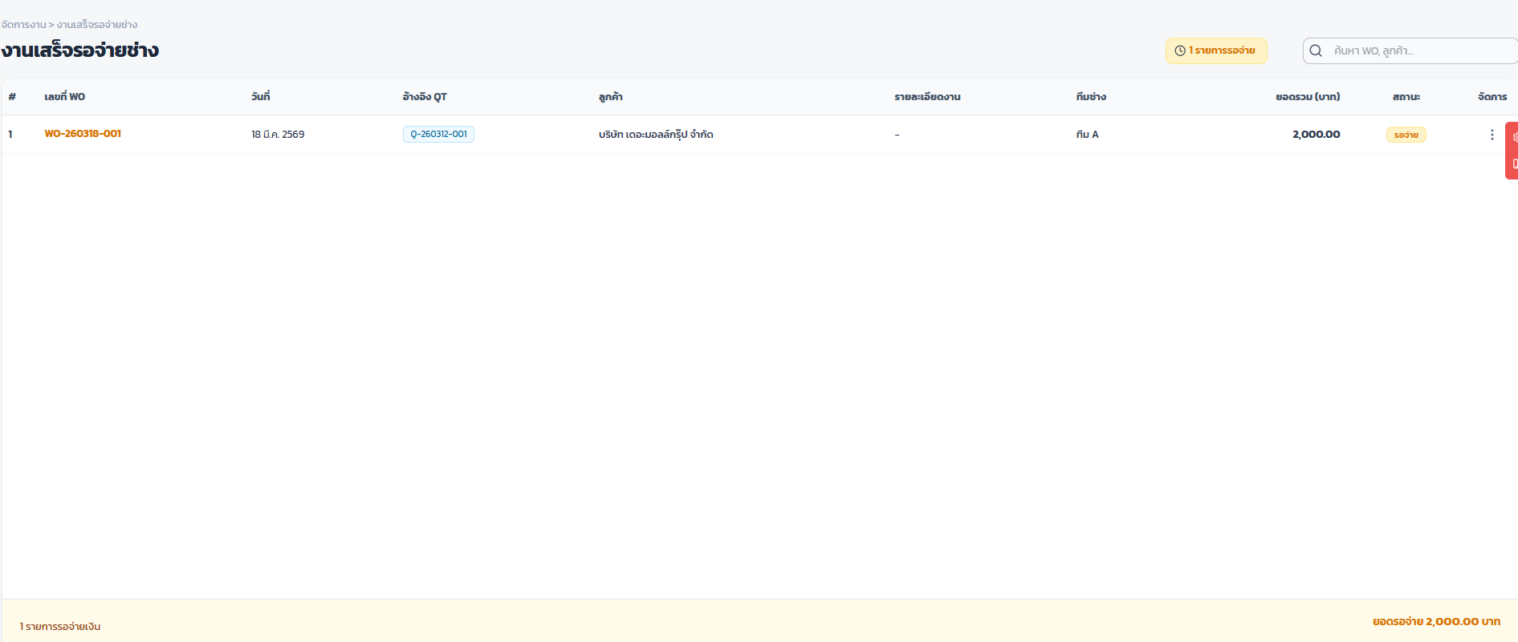
ทีมช่าง
รายงาน
เลขที่ใบสั่งซื้อ
วันที่
เลือกจ่ย
ทีมช่าง
ลูกค้า
สาขา
เลข wo
วันที่
ลข po
วันที่
ยอดรวม
สถานะ
ชื่อโครงการ

มีบุ้มให้ คลิก เลือกงานที่จะจ่าย อยู่ด้านหน้าสุด
เลือกทีละทีมแล้วคลิก แสดงยอดที่คลิกทั้งหมด เพื่อดูยอดสรุปการจ่ายของทุกทีม
ตัวเลข PO และวันที่ขึ้นอัตโนมัติ เมื่อ key ตอนออกใบแจ้งหนี้

ใบแจ้งหนี้
+ สร้างใบแจ้งหนี้
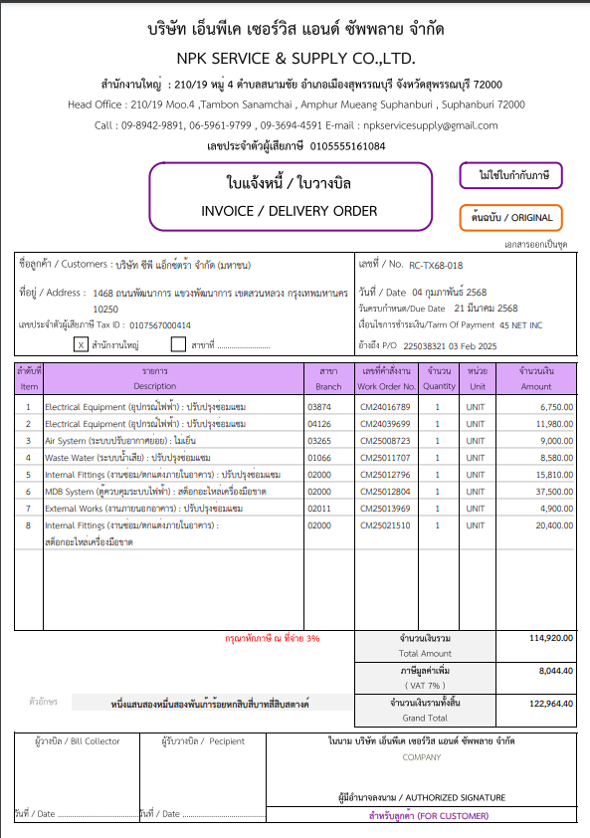
ตัดช่องสาขาออก
ชำระเงิน : ธนาคารกสิกรไทย ซื่อบัญชี บจก.เอ็นพีเค เซอร์วิส แอนด์ ซัพพลาย
หมายเลขบัญชี 040-1-24503-0 สาขาลาดหลุมแก้ว
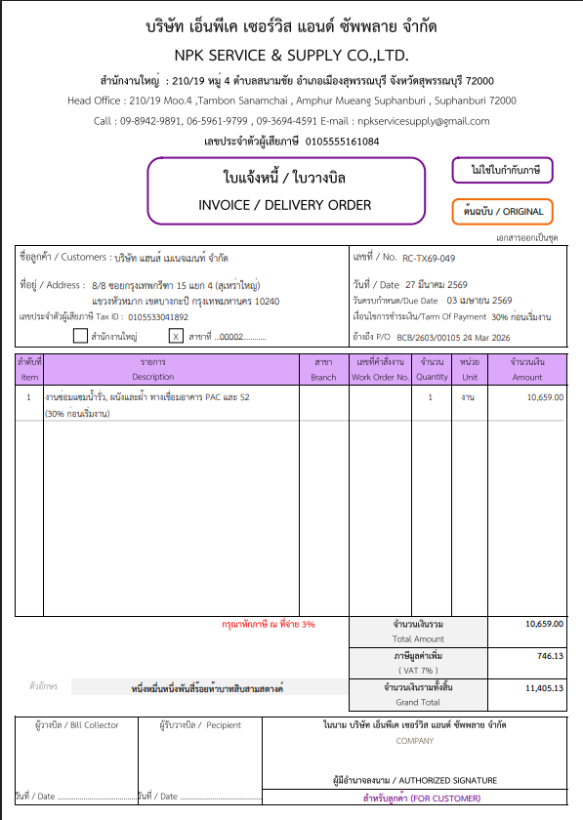
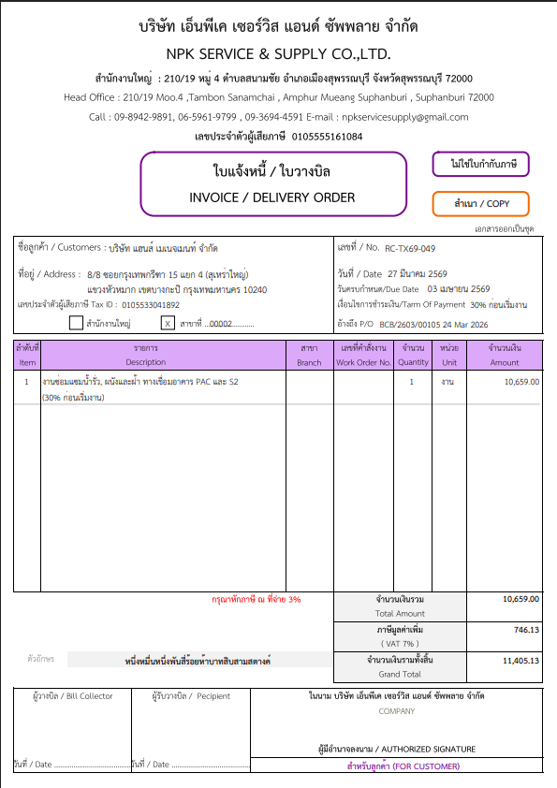
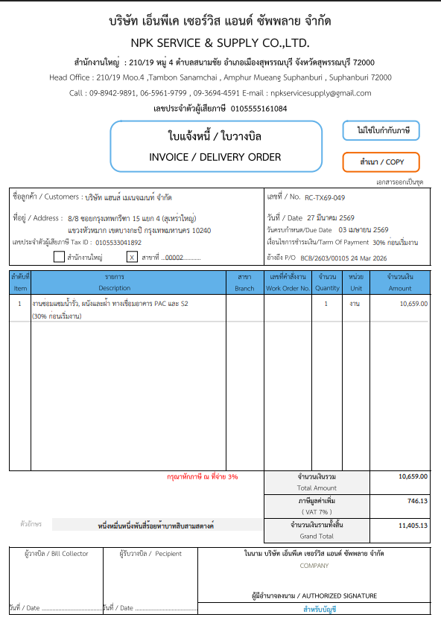
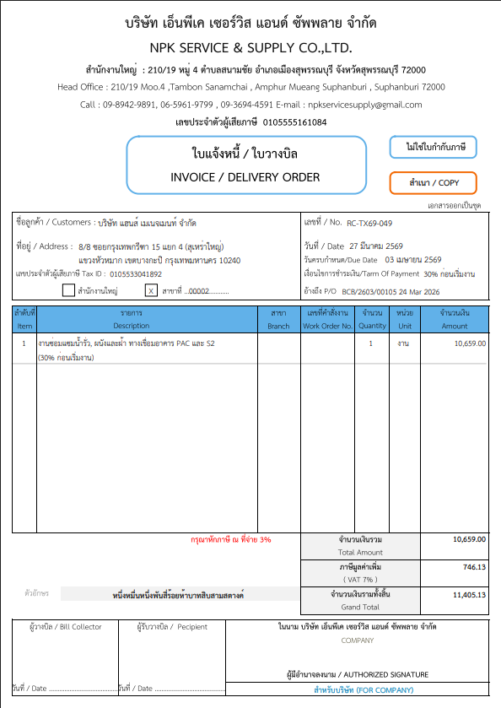
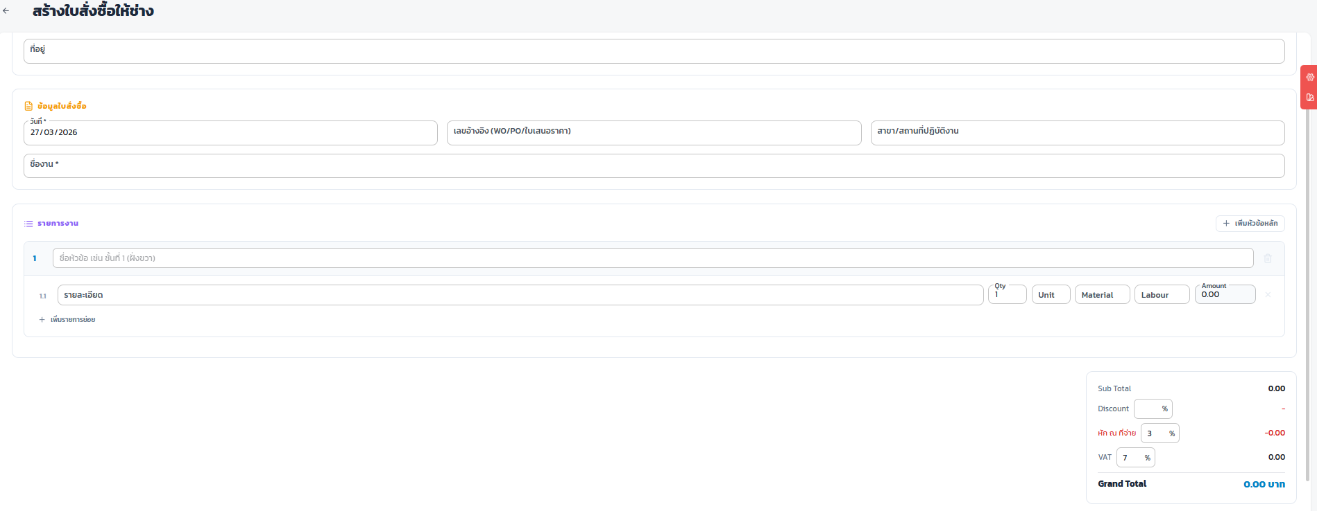
ข้อมูลสร้างใบแจ้งหนี้
เลขที่ขอแบบนี้ RC-TX68-018

ชื่อลูกค้า

เลขผู้เสียภาษี
เงื่อนไขการชำระเงิน
วันครบกำหนด

เลข PO
Key save link ตามรายการที่เลือก
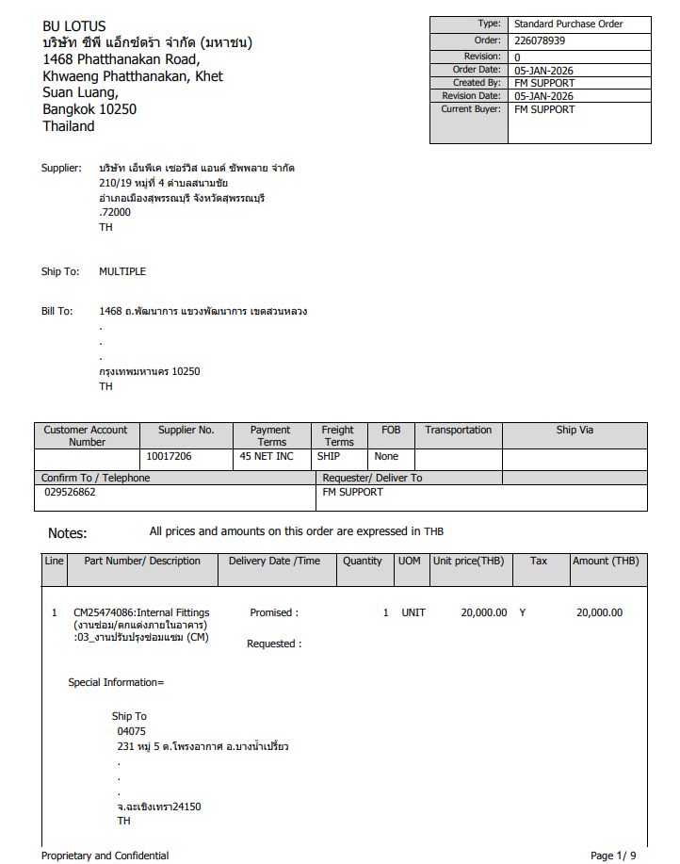

ตัดออก

ค้นหาเลข WO
แสดงชื่องานอัตโนมัติ สามารถแก้ไขชื่องานให้ตรงกับ Po ที่ได้รับได้
ขึ้นยอดเงินอัตโนมัติ

รายงาน
เลขใบแจ้งหนี้
วันที่
ลูกค้า
ลข po
วันที่
กำหนดชำระ
ยอดรวม
สถานะ
เงื่อนไขการำชำระ

ต้อง key รายการให้เหมือนกับ PO ที่ลูกค้าส่งมา

ใบกำกับภาษี
เลขที่ขอแบบนี้ RC-TX68-018
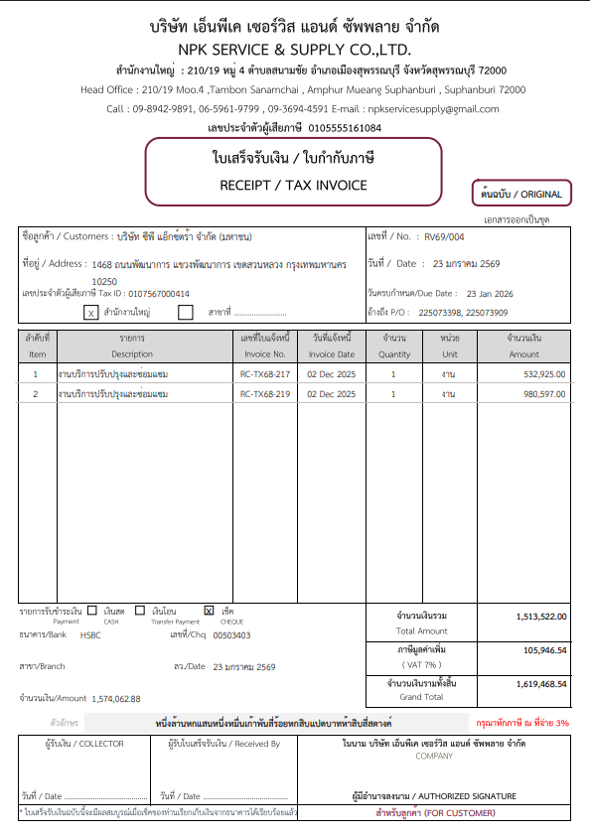
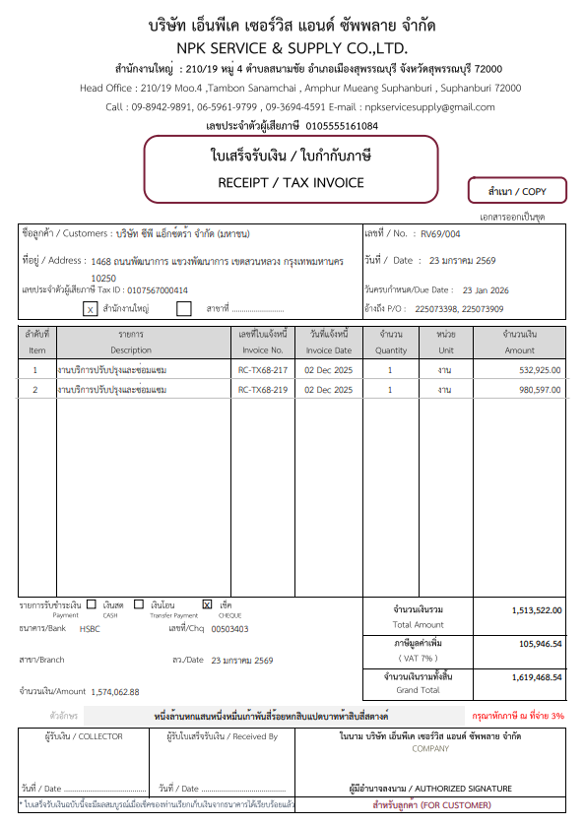
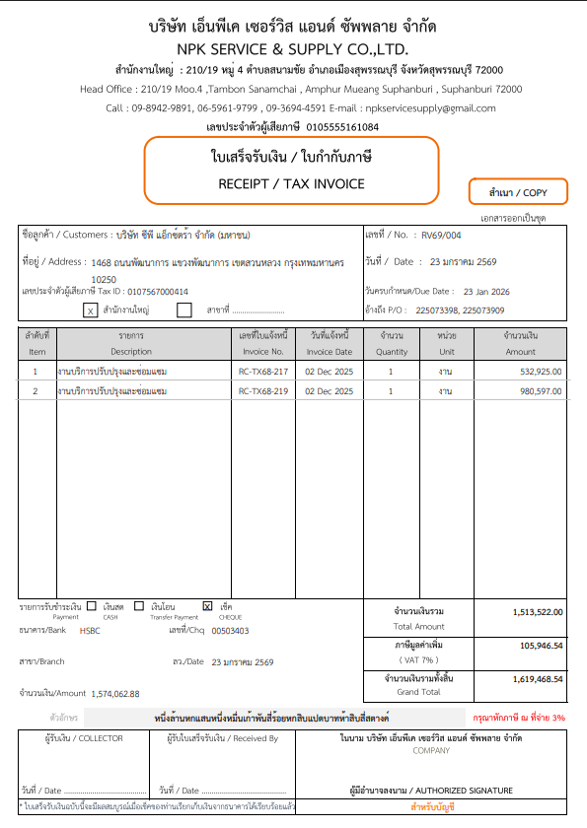
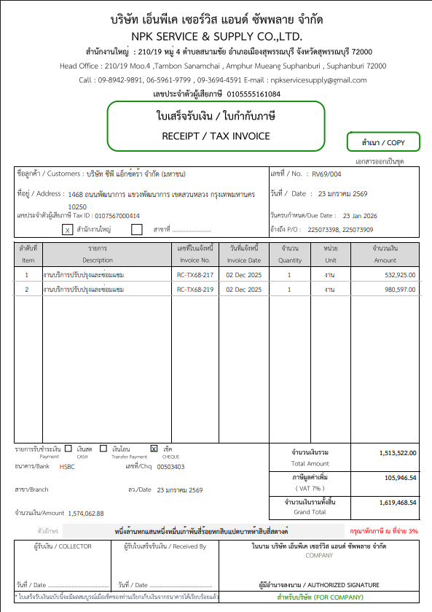

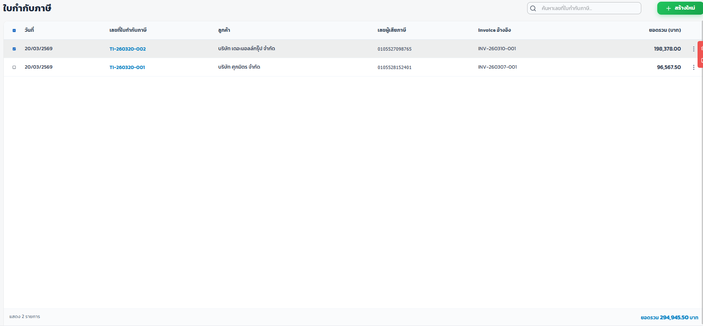

โชวร์ทุกรายการที่ทำการแจ้งหนี้แล้วทั้งหมด

ใบสำคัญรับ
